상품제안서
[iLAB] 아이랩 따숨 순간발열 무타공 욕실 온풍기 | 상품코드: F31726

 |  |  |  |  |  |  | 02-412-0044 | www.easy1.co.kr
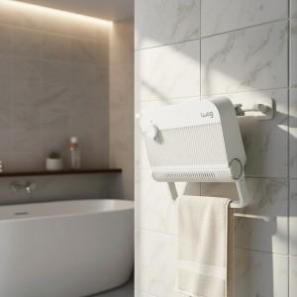

【상세/제작정보】 | * 무타공 간편 설치, 순간 발열 욕실 온풍기 * 34cm의 컴팩트한 사이즈로 작지만 강력한 따뜻함 * 냄새, 소음없이 쾌적한 최첨단 PTC 히터 (산소를 태우지 않아 냄새나 연기가 없으며 눈이 부시지 않아 쾌적한 난방이 가능한 히팅 시스템) * 겨울엔 따뜻하게, 여름엔 뽀송하게 송풍/온풍 2in1 * 공간에 맞춰 자유롭게 스태드 &amp; 벽걸이 겸용 디자인 * 30도 각도 조절 헤드로 송풍구 각도를 자유롭게 조절 * 내구성이 강한 우레탄 소재의 먼지필터로 언제나 쾌적한 상태로 사용 * 1.5M 길이의 넉넉한 전원선으로 어디든 손쉽게 연결

【인쇄/포장옵션】 | 레이저 / 개별 종이케이스

【공급단가】 | 수량 | 20~ | 50~ | 100~ | 300~ | 500~
*VAT별도 | 단가 | 41,250원 | 40,590원 | 39,600원 | 38,610원 | 37,950원

【상품 URL】 | https://dev.easy1.co.kr:443/src/goods_detail.php?gdno=31726

